E-Rモデル エンティティ一覧
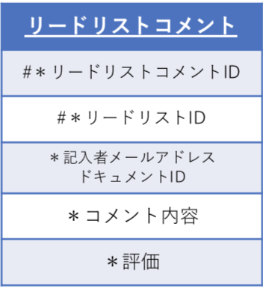
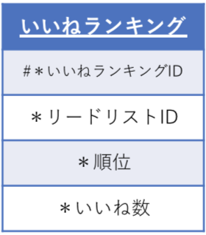
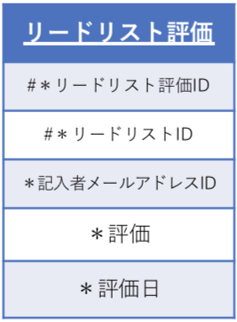
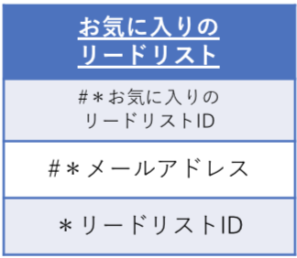
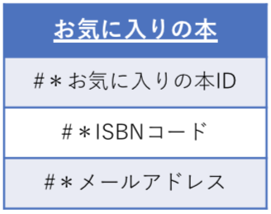
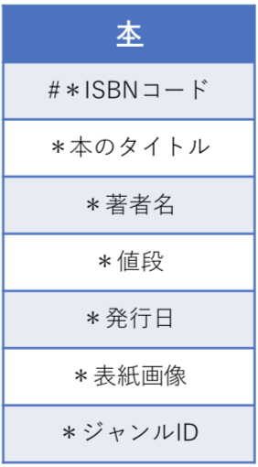
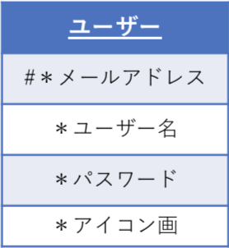
E-R図 |  |  |  |  |  | E-Rモデル図
システム名 |  |  |  | 作成者 | 竹下
工程名 |  |  |  | 作成日付 | 2020/9/25
ドキュメント名 |  |  |  | バージョン | v.1.0
E-R図ID |  |  |  | 更新者
概要 |  |  |  | 更新日付

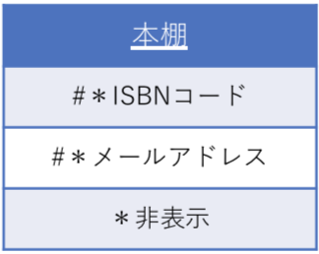
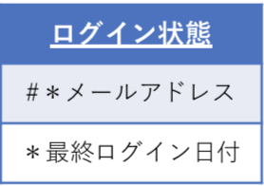
エンティティ一覧
No. | 論理エンティティ名 | 物理エンティティ名 | エンティティ種別 | 定義
1 | ユーザー | user | マスター
2 | リードリスト | read_list | イベント
3 | お気に入りの本 | favorite_book | イベント
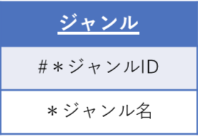
4 | お気に入りのリードリスト | favorite | イベント
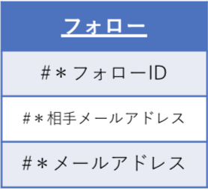
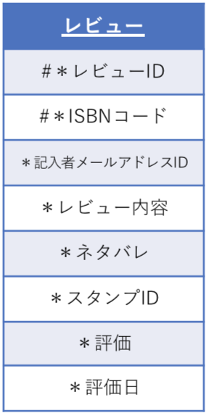
5 | ログイン状態 | login_status | イベント
6 | レビュー | review | イベント
7 | スタンプ | emotions | マスター
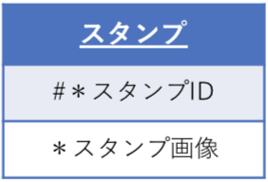
8 | 本履歴 | history | イベント
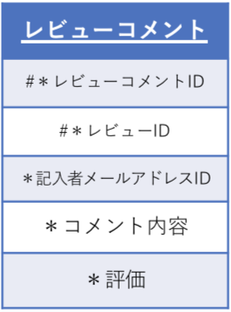
9 | 本 | book | イベント | インターネット上からデータを取得
10 | レビューコメント | review_comment | イベント
11 | リードリストコメント | read_list_comment | イベント
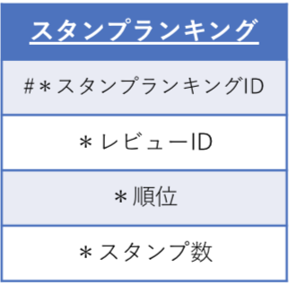
12 | ジャンル | genre | マスター
13 | フォロー | follow | イベント
14 | いいねランキング | like_ranking | イベント
15 | スタンプランキング | stamp_ranking | イベント
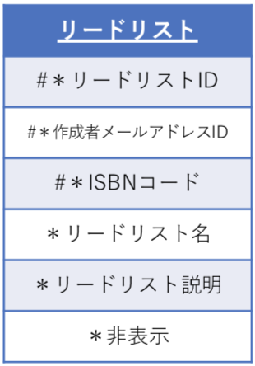
16 | リードリスト評価 | lead_list_evaluation | イベント

E-Rモデル エンティティ一覧 Fire Store
ユーザー
#＊メールアドレス
＊ユーザー名
＊パスワード
＊アイコン画
本棚
#＊本のドキュメントID
＊非表示
E-R図 |  |  |  |  |  | E-Rモデル図
システム名 |  |  |  | 作成者 | 竹下
工程名 |  |  |  | 作成日付 | 2020/9/25
ログイン状態
＊最終ログイン日付
ジャンル
#＊ドキュメントID
＊ジャンル名
イベント
ドキュメント名 |  |  |  | バージョン | v.1.0
E-R図ID |  |  |  | 更新者
概要 |  |  |  | 更新日付

スタンプ
#＊ドキュメントID
＊スタンプ画像
フォロー
#＊ドキュメントID
＊相手メールアドレスドキュメントID
お気に入りのリードリスト
#＊お気に入りのリードリストID
＊リードリストのドキュメントID
マスター
エンティティ一覧
No. | 論理エンティティ名 | 物理エンティティ名 | エンティティ種別 | 定義
1 | ユーザー | user | マスター
2 | リードリスト | read_list | イベント
3 | お気に入りの本 | favorite_book | イベント
スタンプランキング
#＊ドキュメントID
＊本ドキュメントID
＊順位
＊スタンプ数
いいねランキング
#＊ドキュメントID
＊リードリストのドキュメントID
＊順位
＊いいね数
4 | お気に入りのリードリスト | favorite | イベント
お気に入りの本
#＊お気に入りの本ID
＊本のドキュメントID
5 | ログイン状態 | login_status | イベント
6 | レビュー | review | イベント
7 | スタンプ | emotions | マスター
8 | 本棚 | history | イベント
9 | 本 | book | イベント | インターネット上からデータを取得
リードリスト
#＊ドキュメントID
#＊作成者メールアドレスドキュメントID
#＊本ID
＊リードリスト名
＊リードリストの説明
＊非表示
リードリストコメント
#＊ドキュメントID
＊記入者メールアドレスドキュメントID
＊コメント内容
＊評価
リードリスト評価
#＊ドキュメントID
＊記入者メールアドレスドキュメントID
＊評価
＊評価日
10 | レビューコメント | review_comment | イベント
11 | リードリストコメント | read_list_comment | イベント
12 | ジャンル | genre | マスター
13 | フォロー | follow | イベント
14 | いいねランキング | like_ranking | イベント
15 | スタンプランキング | stamp_ranking | イベント
16 | リードリスト評価 | lead_list_evaluation | イベント
本
#＊本ID
＊本のタイトル
＊著者名
＊値段
＊発行日
＊表紙画像
＊ジャンルID
レビュー
#＊ドキュメントID
＊記入者メールアドレスドキュメントID
＊レビュー内容
＊評価
＊ネタバレ
＊スタンプID
＊評価日
レビューコメント
#＊ドキュメントID
＊記入者メールアドレスドキュメントID
＊コメント内容
＊評価

Fire Store 構造
Fire Store
システム名 | 作成者 | 竹下
工程名 | 作成日付 | 2020/10/14
ドキュメント名 | バージョン | v.1.0
コレクション
 | 更新者
概要 | 更新日付

リードリスト
コメント
ID:auto
＊コメント内容
＊評価
＊記入者メールアドレスドキュメントID
user
ID:メールアドレス
ログイン状態
ID:auto
＊最終ログイン日付
リードリスト
ID:auto
＊本のドキュメントID
＊リードリスト名
＊非表示
＊リードリストの説明
user
Lead_list
ドキュメント

＊ユーザー名
＊パスワード
＊アイコン画

履歴
ID:auto
＊本のドキュメントID
＊非表示
フィールド

リードリスト評価
ID:auto
＊リードリストドキュメントID
＊評価
＊評価日

お気に入りのリードリスト
ID:auto
＊リードリストのドキュメントID

スタンプ
ID:auto
＊スタンプ画像

stamp

フォロー
ID:auto
＊相手メールアドレス

いいねランキング
ID:auto
＊リードリストのドキュメントID
＊順位
＊いいね数

Like_ranking

ジャンル
ID:ジャンルコード
＊ジャンル名
お気に入りの本
ID:auto
＊本のドキュメントID
Genre

book
ID:ISBNコード
＊本のタイトル
＊著者名
＊値段
＊発行日
＊表紙画像
＊ジャンルID
book
レビュー
ID:auto
＊レビュー内容
＊評価
＊ネタバレ
＊スタンプ画像
レビューコメント
ID:auto
＊コメント内容
＊評価
＊記入者メールアドレスドキュメントID
スタンプランキング
ID:auto
＊本ドキュメントID
＊順位
＊スタンプ数

Stamp_ranking

